상품제안서
나빌레라 도자문 자개무선충전패드 | 상품코드: F30033

 |  |  |  |  |  |  | 02-412-0044 | www.easy1.co.kr
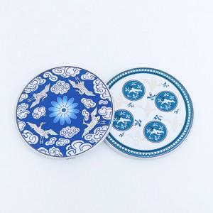

【상세/제작정보】 | 풀컬러인쇄 100개이상 400원,100개미만 4만원(vat별도) (앞,뒷면 상관없이 인쇄가능) *주문도안 제작시 꼭 별도 상담요청드립니다 배송비 50개 / 4,500원 (vat별도) 포장비 : 200원 vat별도

【인쇄/포장옵션】 | 풀칼라 / 포장비별도

【공급단가】 | 수량 | 50~ | 100~ | 500~ | 1,000~ | 2,000~
*VAT별도 | 단가 | 19,200원 | 18,880원 | 18,400원 | 18,080원 | 17,600원

【상품 URL】 | https://dev.easy1.co.kr:443/src/goods_detail.php?gdno=30033

